訓練実施施設
【訓練実施施設名】
 | トライムアカデミー心斎橋校

【所在地】
 | 〒５４２－００８１
 | 大阪市中央区南船場４丁目４番１０号 辰野心斎橋ビル９階

【電話番号】
 | ０６－６２５８－３３００

【最寄り駅】
 | Osaka Metro御堂筋線 心斎橋駅 （徒歩２分・距離０．２４ｋｍ）
 | Osaka Metro長堀鶴見緑地線 心斎橋駅 （徒歩２分・距離０．２４ｋｍ）
 | Osaka Metro四つ橋線 四ツ橋駅（徒歩３分・距離 ０．３ km）
 | Osaka Metro堺筋線 長堀橋駅（徒歩7分・距離 ０．６ km）

【最寄り駅からの地図】
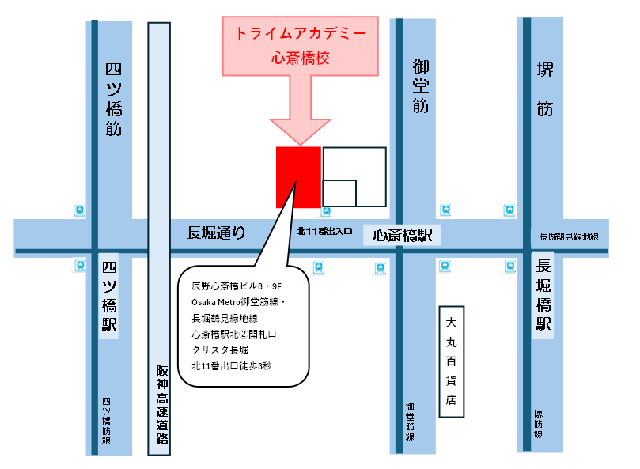
つ
四つ橋筋線

